ゴール演出
ゴール演出仕様 |  |  |  |  |  | 最終更新日： | 2020-10-09

 | このシートについて
 |  | このシートはゴール時演出の仕様を記載したシートになります。

 |  | 使用するアセット

 |  |  | ID | 名称 | 形式 | 保存場所 |  |  | 概要
 |  |  | 1 | 大樹 | モデル | Assets\Uchimura\Prefabs\Model_Bg_BigTree.prefab |  |  | ─
 |  |  | 2 | 苗 | モデル | Assets\Uchimura\Prefabs\Seedling.prefab |  |  | ─
 |  |  | 3 | 光 | ライト |  |  |  | できればエフェクトが好ましい
 |  |  | 4 | カメラアニメーション | アニメーション |  |  |  | ─
 |  |  | 5 | プレイヤーリザルトモーション | アニメーション | Assets\Nemoto\Cororo_Goal.fbx |  |  | ─

 |  | 演出

 |  |  |  | ■発生手順
 |  |  |  | ①苗を植える(ゴールする)
 |  |  |  | ②苗から光が発生
 |  |  |  | ③ライトが画面全体に光ったタイミングでモデルを差し替え
 |  |  |  | ④プレイヤーのモーションを再生しながらカメラアニメーションを再生
 |  |  |  | ⑤リザルトUI表示

 |  |  |  | ①ゲーム画面 |  |  |  | ①動作状況
 |  |  |  | 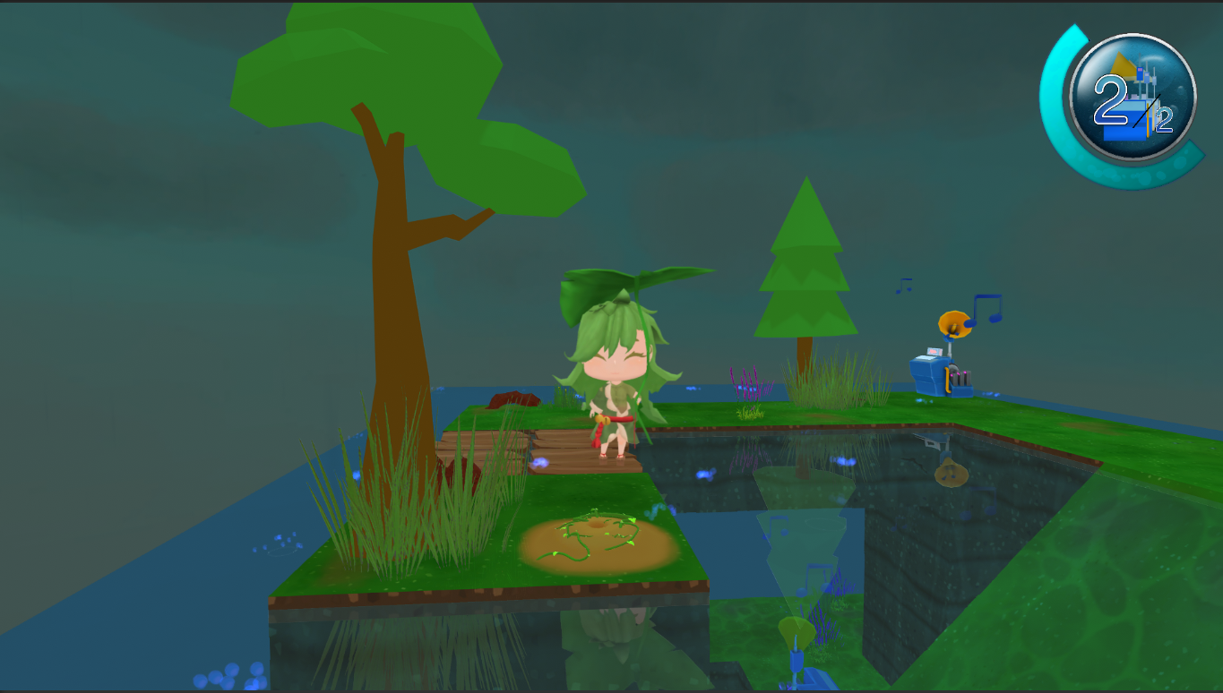 |  |  |  | ─

 |  |  |  | ゴールする。 |  |  |  | ─

 |  |  |  | ②ゲーム画面 |  |  |  | ②動作状況

光

 |  |  |  | 光が画面中央から発生し、徐々に大きくなり画面全体を覆うようになる。

光
 |  |  |  | ③ゲーム画面 |  |  |  | ③動作状況

 |  |  |  | 光が画面いっぱいになった際に、 『苗モデル』と『大樹』モデルを瞬間的に差し替える。 ※光が出ている際は、ゲーム画面は光で見えなくなる想定です。

 |  |  |  | ④ゲーム画面 |  |  |  | ④動作状況
 |  |  |  | 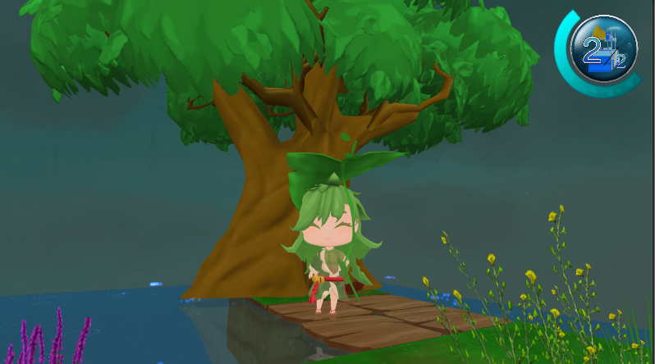
カメラ

コロロ

カメラ移動

 |  |  |  | モデルの差し替えが完了し、光が収まると、 『カメラアニメーション』と『リザルトアニメーション』が再生される。

 |  |  |  | ⑤ゲーム画面 |  |  |  | ⑤動作状況
 |  |  |  | 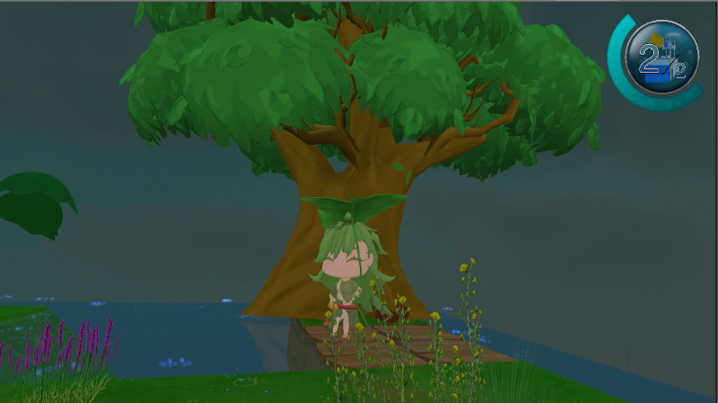 |  |  |  | ─

次のステージへ
リトライ
ステージ選択へ
タイトルへ

 |  |  |  | 各アニメーションが再生し終わったタイミングで 『リザルトUI』が表示される。 |  |  |  | ─

